상품제안서
290x90 컬러점착메모지 | 상품코드: F24475

 |  |  |  |  |  |  | 02-412-0044 | www.easy1.co.kr
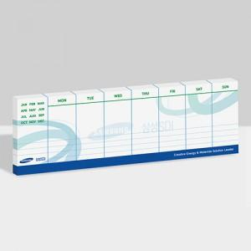

【상세/제작정보】 | 내지 단면 풀칼라인쇄

【인쇄/포장옵션】 | 풀칼라 / OPP(비닐)

【공급단가】 | 수량 | 1,000~ | 2,000~ | 3,000~ | 5,000~ | 10,000~
*VAT별도 | 20매 | 780원 | 750원 | 720원 | 690원 | 670원
 | 30매 | 910원 | 880원 | 850원 | 810원 | 790원
 | 50매 | 1,320원 | 1,270원 | 1,220원 | 1,170원 | 1,140원
 | 100매 | 2,290원 | 2,210원 | 2,120원 | 2,040원 | 1,980원

【상품 URL】 | https://dev.easy1.co.kr:443/src/goods_detail.php?gdno=24475

